疑似ページ（講師）
外部設計書 |  |  |  |  |  | 画面名 |  | 講師の疑似ページ |  |  |  | 作成者 | 三田祐汰 |  |  | 更新者
 |  |  |  |  |  | システム名 |  |  |  |  |  | 作成日 |  |  |  | 更新日
 |  |  |  |  |  | 備考

 | 画面設計
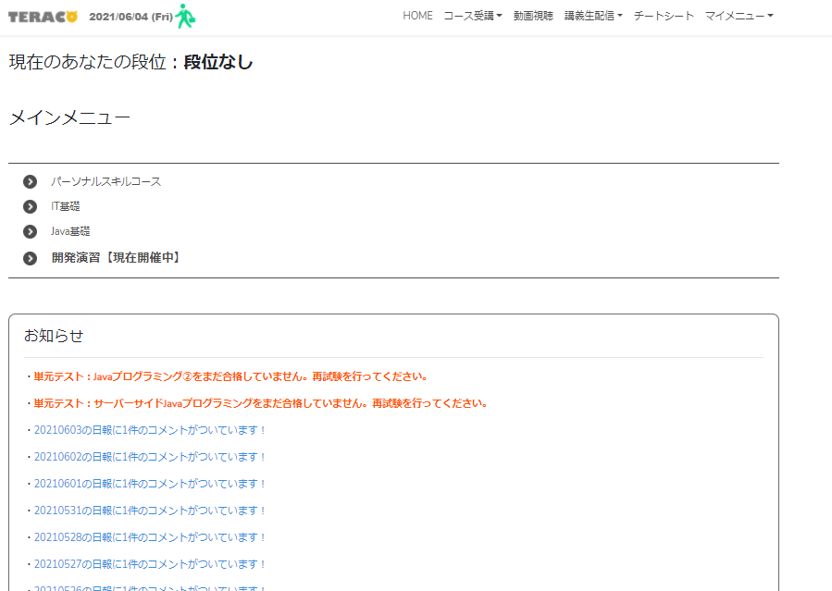
７
１
２
３
４
５
６

８

９

１０

１１

 | 機能設計
 |  |  | ページロード
 |  |  |  | ロード時に、以下の処理を実行する。
 |  |  |  | 講師の方であるか判断する。講師ではない場合はログインできない。

 | 項目定義書

 | No |  | 物理名 |  | 論理名 |  | 画面型 |  | データ型 | min | max | DBテーブル |  | DBカラム | 備考
 |  | 1 | home |  | メニュー1 |  | text |  | String
 |  | 2 | course |  | メニュー２ |  | text |  | String
 |  | 3 | movie |  | メニュー３ |  | text |  | String
 |  | 4 | stream |  | メニュー４ |  | text |  | String
 |  | 5 | cheat |  | メニュー５ |  | text |  | String
 |  | 6 | mymenu |  | メニュー６ |  | text |  | String
 |  | 7 | logo |  | ロゴ |  | label |  | Image |  |  |  |  |  | TERACOのロゴをパロディーした画像
 |  | 8 | dan |  | 段位 |  | text |  | String
 |  | 9 | meinmenu |  | メインメニュー |  | text |  | String
 |  | 10 | menuindex |  | メニュー一覧 |  | text(list) |  | String |  |  |  |  |  | 新商品の新しいものから順に、画像を取得する
 |  | 11 | news |  | お知らせ |  | text(list) |  | String
 |  | 12
 |  | 13
 |  | 14
 |  | 15

疑似ページ（受講者）
外部設計書 |  |  |  |  |  | 画面名 |  | 疑似ページ（受講者） |  |  |  | 作成者 | 中村 健太郎 |  |  | 更新者
 |  |  |  |  |  | システム名 |  | 仮 |  |  |  | 作成日 | 2020-06-04 |  |  | 更新日
 |  |  |  |  |  | 備考 |  | ユーザー登録の段階でデータ項目に段位を入れるかでページロードの際のデータベースからの読み取りが必要かが変わる

12
 | 画面設計

７
１
２
３
４
５
６
掲示板

８

９

１０

１１

 | 機能設計
 |  | ページロード
 |  |  | ロード時に、以下の処理を実行する。

 |  |  | ログイン状態を判定し、ログイン状態でなければログインページにリダイレクトを行う。

 |  |  | 「12 掲示板」クリック
 |  |  |  | 閲覧ページ（見出し）画面に遷移する

 | 項目定義書

 | No |  | 物理名 |  | 論理名 |  | 画面型 |  | データ型 | min | max | DBテーブル |  | DBカラム | 備考
 |  | 1 | home |  | メニュー1 |  | text |  | String
 |  | 2 | course |  | メニュー２ |  | text |  | String
 |  | 3 | movie |  | メニュー３ |  | text |  | String
 |  | 4 | stream |  | メニュー４ |  | text |  | String
 |  | 5 | cheat |  | メニュー５ |  | text |  | String
 |  | 6 | mymenu |  | メニュー６ |  | text |  | String
 |  | 7 | logo |  | ロゴ |  | label |  | Image |  |  |  |  |  | TERACOのロゴをパロディーした画像
 |  | 8 | dan |  | 段位 |  | text |  | String
 |  | 9 | meinmenu |  | メインメニュー |  | text |  | String
 |  | 10 | menuindex |  | メニュー一覧 |  | text(list) |  | String |  |  |  |  |  | 新商品の新しいものから順に、画像を取得する
 |  | 11 | news |  | お知らせ |  | text(list) |  | String
 |  | 12 | board |  | 掲示板 |  | Link |  | String |  |  |  |  |  | 閲覧ページ（見出し）に遷移する
 |  | 13
 |  | 14
 |  | 15

